38033

Модель | Артикул | Цвет | Рост | Размер | Остаток, ед | Цена | Заказ ,ед
Костюм для мальчика | 38033 | черный | 158 | 76 | 5 | 1600
 |  |  | 158 | 80 | 5
 |  |  | 146 | 76 | 2
 |  |  | 152 | 76 | 3
 |  |  | 152 | 72 | 7
 |  |  | 158 | 72 | 5
 |  |  | 170 | 84 | 13
 |  |  | 152 | 80 | 2
 |  |  | 170 | 80 | 25
 |  |  | 164 | 80 | 17
 |  |  | 176 | 80 | 6
 |  |  | 176 | 84 | 12
 |  |  | 164 | 84 | 7
 |  |  | 164 | 76 | 8
 |  | ИТОГО |  |  | 117

 | 38033 | т/син | 152 | 72 | 6 | 1600
 |  |  | 170 | 84 | 3
 |  |  | 164 | 84 | 1
 |  |  | 170 | 80 | 9
 |  |  |  |  | 19

 | 38033 | серый | 170 | 80 | 5 | 1600

39733
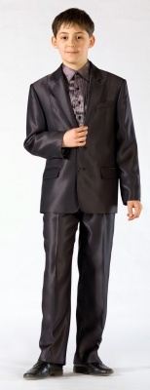
Модель | Артикул | Цвет | Рост | Размер | Остаток, ед | Цена | Заказ ,ед

Костюм для мальчика | 39733 | серый | 140 | 76 | 5 | 1600

9S64
Модель | Артикул | Цвет | Рост | Размер | Остаток, ед | Цена | Заказ ,ед
Костюм для мальчика
 | 36433 | хаки | 158 | 84 | 1 | 1600
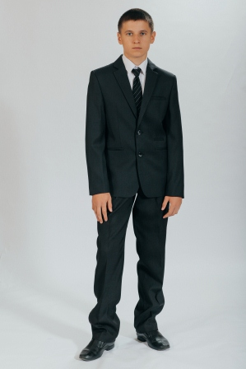
 |  |  | 158 | 72 | 1
 |  |  | 152 | 80 | 4
 |  |  |  |  | 6

 | 9s64 | хаки | 152 | 76 | 1 | 1600
 |  |  | 158 | 84 | 2
 |  |  | 158 | 80 | 1
 |  |  |  |  | 4

 | 9s64 | серый | 158 | 80 | 1 | 1600

 | 9s64 | синий | 170 | 80 | 1 | 1600
 |  |  | 164 | 84 | 7
 |  | ИТОГО |  |  | 8

35033
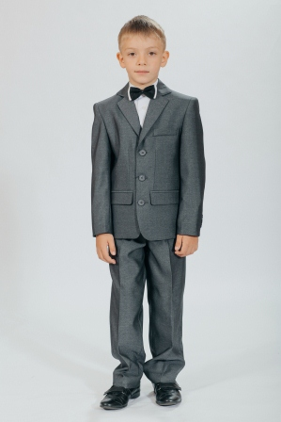
Модель | Артикул | Цвет | Рост | Размер | Остаток, ед | Цена | Заказ ,ед
Костюм для мальчика
 | 9м50 | синий | 134 | 72 | 1 | 1500
 |  |  | 140 | 68 | 1
 |  |  |  |  | 2

 | 35033 | серый | 140 | 76 | 37 | 1500
 |  |  | 134 | 68 | 1
 |  |  | 140 | 72 | 15
 |  |  | 134 | 72 | 3
 |  |  | 140 | 68 | 1
 |  |  | 146 | 76 | 11
 |  |  | 140 | 64 | 1
 |  | ИТОГО |  |  | 69

32833
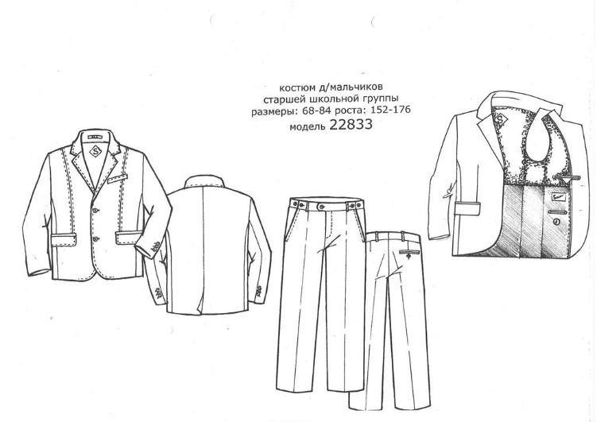
Модель | Артикул | Цвет | Рост | Размер | Остаток, ед | Цена | Заказ ,ед
Костюм для мальчика
 | 32833 | джинс | 158 | 80 | 4 | 1600
 |  |  | 164 | 84 | 1
 |  |  | 158 | 84 | 1
 |  |  | 152 | 80 | 1
 |  |  |  |  | 7

 | 32833 | черный | 170 | 80 | 2 | 1600

 | 32833 | серый | 170 | 84 | 8 | 1600
 |  |  | 170 | 80 | 3
 |  |  | 164 | 84 | 5
 |  | ИТОГО |  |  | 16

32233
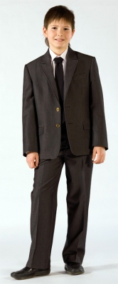
Модель | Артикул | Цвет | Рост | Размер | Остаток, ед | Цена | Заказ ,ед
Костюм для мальчика | 32233 | джинс |  |  |  | 1500
 |  |  | 128 | 64 | 2
 |  |  | 146 | 76 | 3
 |  |  | 146 | 72 | 2
 |  |  | 134 | 68 | 4
 |  |  | 134 | 72 | 1
 |  |  | 140 | 68 | 1
 |  |  | 140 | 72 | 5
 |  |  | 140 | 76 | 6
 |  | ИТОГО |  |  | 24

38933
Модель | Артикул | Цвет | Рост | Размер | Остаток, ед | Цена | Заказ ,ед

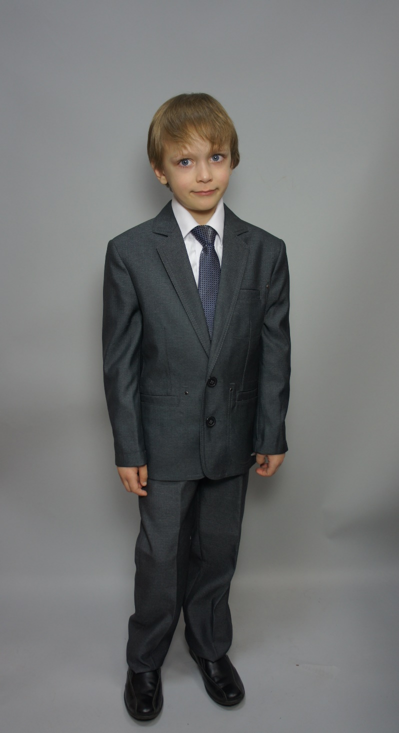
Костюм для мальчика | 38933 | джинс | 128 | 68 | 1 | 1500
 |  |  | 134 | 68 | 1
 |  |  | 140 | 76 | 3
 |  |  | 140 | 68 | 1
 |  |  | 164 | 84 | 1
 |  |  | 170 | 84 | 1
 |  |  | 158 | 80 | 1
 |  |  |  |  | 9

 | 38933 | серый | 128 | 68 | 1 | 1500
 |  |  | 134 | 68 | 1
 |  |  | 134 | 72 | 1
 |  |  | 140 | 68 | 1
 |  |  | 140 | 76 | 1
 |  |  | 140 | 72 | 1
 |  |  |  |  | 6

 | 38933 | джинс | 158 | 80 | 6 | 1500
 |  |  | 164 | 80 | 3
 |  |  | 170 | 84 | 6
 |  |  | 176 | 84 | 1
 |  |  | 164 | 84 | 3
 |  |  | 170 | 80 | 3
 |  |  |  |  | 22

 | 38933 | т/син | 140 | 76 | 3 | 1500
 |  |  | 140 | 68 | 1
 |  |  | 146 | 96 | 1
 |  |  |  |  | 5

 | 38933м | серый | 134 | 68 | 15 | 1500
 |  |  | 134 | 72 | 10
 |  |  | 140 | 72 | 18
 |  |  | 140 | 76 | 39
 |  |  |  |  | 82

 | 38933м | т/син | 140 | 72 | 19 | 1500
 |  |  | 140 | 76 | 2
 |  |  |  |  | 21

 | 38933м | джинс | 140 | 76 | 2 | 1500

37733

Модель | Артикул | Цвет | Рост | Размер | Остаток, ед | Цена | Заказ ,ед
Костюм для мальчика | 37733 | черн | 140 | 76 | 13 | 1600
 |  |  | 122 | 60 | 3
 |  |  | 134 | 68 | 4
 |  |  | 134 | 72 | 2
 |  |  | 140 | 72 | 9
 |  |  | 128 | 60 | 7
 |  |  | 128 | 64 | 8
 |  |  | 128 | 68 | 3
 |  |  | 140 | 68 | 3
 |  |  | 146 | 76 | 1
 |  |  |  |  | 53

 | 37733 | т/синий | 140 | 72 | 16 | 1600
 |  |  | 134 | 72 | 5
 |  |  | 128 | 60 | 3
 |  |  | 128 | 64 | 11
 |  |  | 128 | 68 | 1
 |  |  | 122 | 60 | 1
 |  |  | 122 | 64 | 3
 |  |  | 134 | 68 | 7
 |  |  | 140 | 68 | 4
 |  |  | 140 | 76 | 15
 |  |  | 146 | 76 | 3
 |  |  |  |  | 69

 | 37733 | серый | 134 | 68 | 1 | 1600
 |  |  | 122 | 64 | 4
 |  |  | 134 | 72 | 1
 |  |  | 122 | 60 | 1
 |  | ИТОГО |  |  | 7

